Sheet1
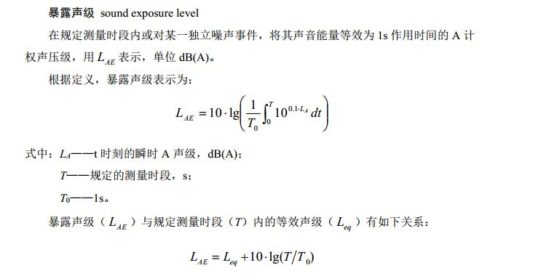
监测时间 | Leq | SEL | SEL | T(s) | T(min)
10min | 53.9 | 81.7 | 71 | 51.3 | 0.9
20min | 44.3 | 75.1 | 51.3 | 5.0 | 0.1
通知时间：2019.3.18 起开始执行

